Sheet2
 | Vslope_average(km/h) |  | W_age |  |  | W_weather
남 | -45 | 2.64 |  | 가중치 | 속도 | 맑음/흐림 | 1
 | -40 | 2.42 | 10대 | 0.85 |  | 눈 30cm 이상 | 0.25
 | -35 | 2.51 | 20대 | 0.85 |  | 눈 3cm ~ 30cm | 0.5
 | -30 | 2.74 | 30대 | 0.85 | 2.97 | 눈 3cm 이하 | 0.7
 | -25 | 2.82 | 40대 | 1 | 3.48 | 호우 시간당 20mm이상 | 0.7
 | -20 | 3.11 | 50대 | 0.94 | 3.29 | 강우 시간당 20mm 이하 | 0.9
 | -15 | 3.46 | 60대 | 0.73 | 2.54 | 농무 | 0.8
 | -10 | 3.78 | 70대 | 0.56
 | -5 | 4.04 | 80대 이상 | 0.43
 | 0 | 3.94
 | +5 | 3.66
 | +10 | 3.25
 | +15 | 2.98
 | +20 | 2.61
 | +25 | 2.43
 | +30 | 2.24
 | +35 | 2.12
 | +40 | 2.15
 | +45 | 1.92
여 | -45 | 1.71 | 10대 | 0.8
 | -40 | 1.88 | 20대 | 0.8
 | -35 | 1.72 | 30대 | 0.8
 | -30 | 1.88 | 40대 | 0.8 | 2.17
 | -25 | 2.23 | 50대 | 1 | 2.72
 | -20 | 2.45 | 60대 | 0.85 | 2.31
 | -15 | 2.59 | 70대 | 0.72
 | -10 | 2.95 | 80대 이상 | 0.61
 | -5 | 3.20
 | 0 | 3.30
 | +5 | 2.77
 | +10 | 2.59
 | +15 | 2.14
 | +20 | 2.00
 | +25 | 1.91
 | +30 | 1.81
 | +35 | 1.64
 | +40 | 1.65
 | +45 | 1.43

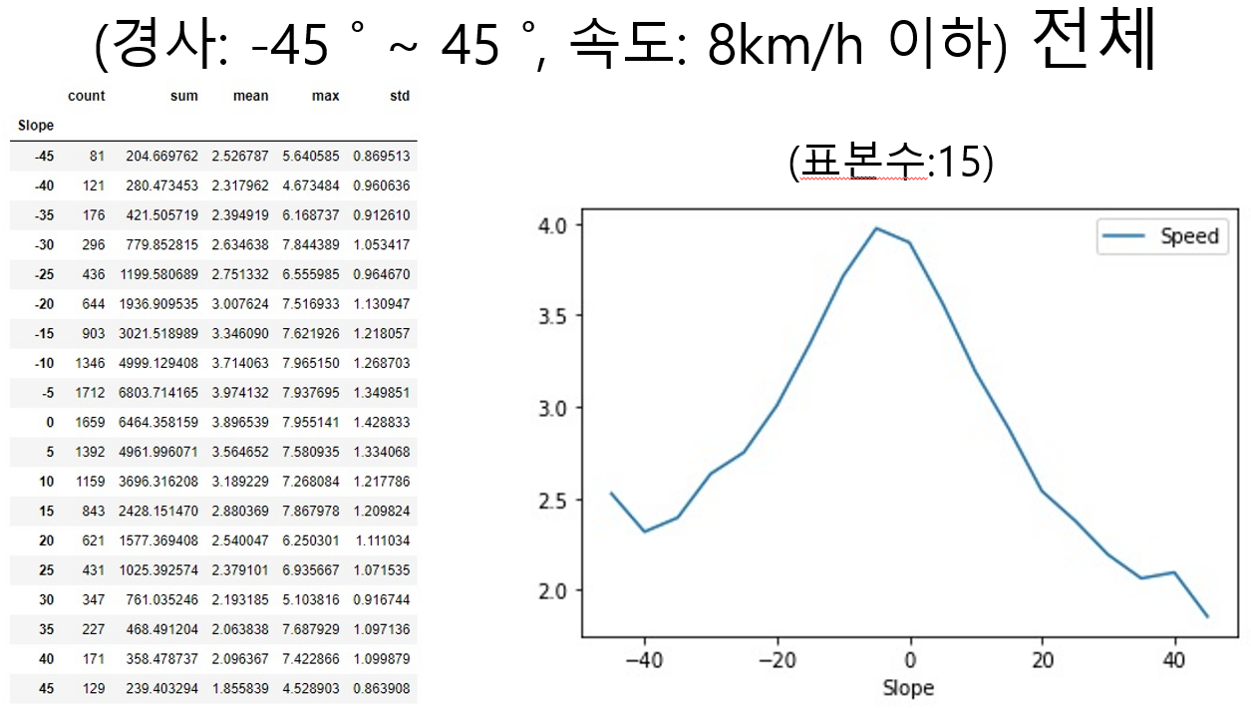
남녀 공통 |  |  | 10대
 |  |  | 20대
 |  |  | 30대 | 1.00
 |  |  | 40대 | 1.15
 |  |  | 50대 | 1.07
 |  |  | 60대 | 0.84
 |  |  | 70대
 |  |  | 80대 이상

